FN_FG
Частота, 1/ год | Кол-во, чел | Частота, 1/ год | Ущерб, млн
3.00E-06 | 1 | 3.00E-06 | 177.43
5.40E-06 | 3 | 5.40E-06 | 164.87
2.16E-05 | 0 | 2.16E-05 | 136.35
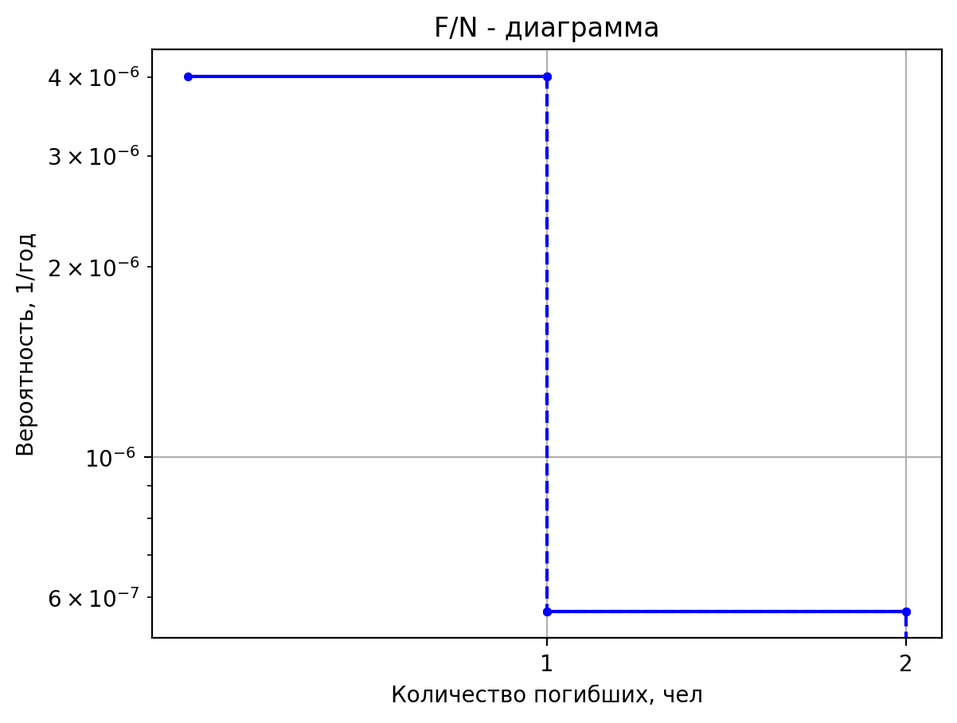
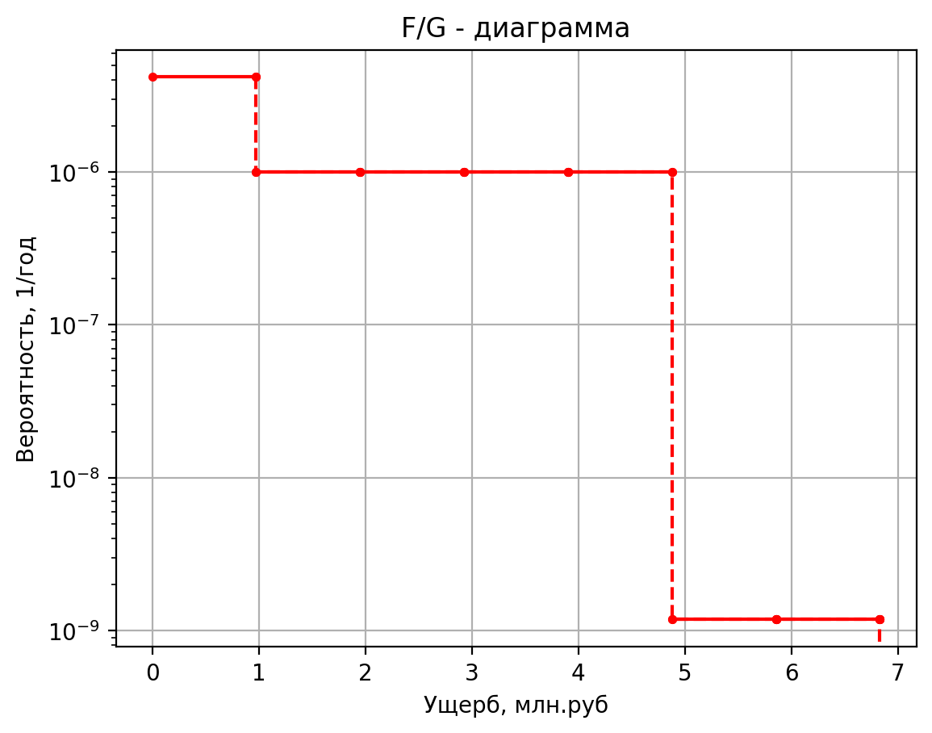
3.00E-05 | 0 | 3.00E-05 | 26.53
1.35E-05 | 0 | 1.35E-05 | 20.72
2.57E-04 | 0 | 2.57E-04 | 20.40
3.00E-06 | 1 | 3.00E-06 | 99.79
5.40E-06 | 2 | 5.40E-06 | 100.05
2.16E-05 | 0 | 2.16E-05 | 75.28
3.00E-05 | 0 | 3.00E-05 | 14.89
1.35E-05 | 0 | 1.35E-05 | 11.56
2.57E-04 | 0 | 2.57E-04 | 11.24
5.00E-08 | 0 | 5.00E-08 | 2.35
1.90E-07 | 1 | 1.90E-07 | 5.95
7.60E-07 | 0 | 7.60E-07 | 1.10
4.00E-07 | 0 | 4.00E-07 | 0.45
1.60E-06 | 0 | 1.60E-06 | 0.50
4.00E-07 | 0 | 4.00E-07 | 0.43
1.52E-06 | 0 | 1.52E-06 | 0.43
6.08E-06 | 0 | 6.08E-06 | 0.10
2.50E-05 | 0 | 2.50E-05 | 2.21
1.50E-07 | 0 | 1.50E-07 | 2.08
5.70E-07 | 1 | 5.70E-07 | 5.74
2.28E-06 | 0 | 2.28E-06 | 1.08
1.20E-06 | 0 | 1.20E-06 | 0.43
4.80E-06 | 0 | 4.80E-06 | 0.47
1.20E-06 | 0 | 1.20E-06 | 0.43
4.56E-06 | 0 | 4.56E-06 | 0.43
1.82E-05 | 0 | 1.82E-05 | 0.10
2.50E-05 | 0 | 2.50E-05 | 2.00
5.00E-08 | 0 | 5.00E-08 | 2.51
1.90E-07 | 1 | 1.90E-07 | 6.08
7.60E-07 | 0 | 7.60E-07 | 1.12
4.00E-07 | 0 | 4.00E-07 | 0.45
1.60E-06 | 0 | 1.60E-06 | 0.52
4.00E-07 | 0 | 4.00E-07 | 0.43
1.52E-06 | 0 | 1.52E-06 | 0.43
6.08E-06 | 0 | 6.08E-06 | 0.11
2.50E-05 | 0 | 2.50E-05 | 2.35
1.00E-07 | 0 | 1.00E-07 | 7.35
3.80E-07 | 1 | 3.80E-07 | 9.89
1.52E-06 | 0 | 1.52E-06 | 1.64
8.00E-07 | 0 | 8.00E-07 | 0.67
3.20E-06 | 0 | 3.20E-06 | 1.09
8.00E-07 | 0 | 8.00E-07 | 0.54
3.04E-06 | 0 | 3.04E-06 | 0.54
1.22E-05 | 0 | 1.22E-05 | 0.12
2.50E-05 | 0 | 2.50E-05 | 6.15
1.00E-07 | 0 | 1.00E-07 | 7.49
3.80E-07 | 1 | 3.80E-07 | 10.00
1.52E-06 | 0 | 1.52E-06 | 1.65
8.00E-07 | 0 | 8.00E-07 | 0.67
3.20E-06 | 0 | 3.20E-06 | 1.10
8.00E-07 | 0 | 8.00E-07 | 0.55
3.04E-06 | 0 | 0.00000304 | 0.54685867073
1.22E-05 | 0 | 0.00001216 | 0.11715540026
2.50E-05 | 0 | 0.000025 | 6.2569720384
1.00E-07 | 0 | 0.0000001 | 1.792166416
3.80E-07 | 1 | 0.00000038 | 5.5144385932
1.52E-06 | 0 | 0.00000152 | 1.04578104
8.00E-07 | 0 | 0.0000008 | 0.4215782624
3.20E-06 | 0 | 0.0000032 | 0.431830958
8.00E-07 | 0 | 0.0000008 | 0.41868311936
3.04E-06 | 0 | 0.00000304 | 0.41868311936
1.22E-05 | 0 | 0.00001216 | 0.1034519484
2.50E-05 | 0 | 0.000025 | 1.7660696416
2.00E-07 | 0 | 0.0000002 | 1.964421596
7.60E-07 | 1 | 0.00000076 | 5.6501985618
3.04E-06 | 0 | 0.00000304 | 1.064197115
1.60E-06 | 0 | 0.0000016 | 0.42912319565
6.40E-06 | 0 | 0.0000064 | 0.4521904871
1.60E-06 | 0 | 0.0000016 | 0.42255886091
6.08E-06 | 0 | 0.00000608 | 0.42255886091
2.43E-05 | 0 | 0.00002432 | 0.10386631009
2.50E-05 | 0 | 0.000025 | 1.9052507846
5.00E-07 | 1 | 0.0000005 | 5.643631796
4.75E-07 | 2 | 0.000000475 | 9.3440036246
9.03E-06 | 0 | 0.000009025 | 1.056628865
3.15E-06 | 1 | 0.00000315 | 5.15038184
2.99E-06 | 0 | 2.9925E-06 | 1.3888480323
5.69E-05 | 0 | 5.68575E-05 | 1.0357122558
7.35E-06 | 0 | 0.00000735 | 0.424119776
6.98E-06 | 0 | 6.9825E-06 | 0.42331432
1.33E-04 | 0 | 0.0001326675 | 0.10380658
6.00E-07 | 1 | 0.0000006 | 5.12206592
5.70E-07 | 0 | 0.00000057 | 1.366405578
1.08E-05 | 0 | 0.00001083 | 1.0334825387
1.40E-06 | 0 | 0.0000014 | 0.419872388
1.33E-06 | 0 | 0.00000133 | 0.41997307
2.53E-05 | 0 | 0.00002527 | 0.103472455
3.38E-05 | 0 | 0.00003378 | 1.483913804
6.76E-06 | 0 | 0.000006756 | 1.4547647944
1.28E-04 | 0 | 0.000128364 | 1.0422861017
2.25E-04 | 0 | 0.0002252 | 0.4366495706
4.50E-05 | 0 | 0.00004504 | 0.43284237742
8.56E-04 | 0 | 0.00085576 | 0.10478789778
5.91E-05 | 0 | 0.0000591 | 1.853908492
1.18E-05 | 0 | 0.00001182 | 1.7478139485
2.25E-04 | 0 | 0.00022458 | 1.0714184375
3.94E-04 | 0 | 0.000394 | 0.4921487738
7.88E-05 | 0 | 0.0000788 | 0.47829161615
1.50E-03 | 0 | 0.0014972 | 0.10917750002
6.14E-05 | 0 | 0.00006144 | 1.927057952
1.23E-05 | 0 | 0.000012288 | 1.8057509624
2.33E-04 | 0 | 0.000233472 | 1.0771780192
4.10E-04 | 0 | 0.0004096 | 0.5031211928
8.19E-05 | 0 | 0.00008192 | 0.48727711615
1.56E-03 | 0 | 0.00155648 | 0.1100453423
2.75E-05 | 0 | 0.00002754 | 1.769432664
5.51E-06 | 0 | 0.000005508 | 1.6809060421
1.05E-04 | 0 | 0.000104652 | 1.0647670496
1.84E-04 | 0 | 0.0001836 | 0.4794773996
3.67E-05 | 0 | 0.00003672 | 0.46791481292
6.98E-04 | 0 | 0.00069768 | 0.10817528216
3.79E-05 | 0 | 0.00003786 | 1.722711396
7.57E-06 | 0 | 0.000007572 | 1.6439011107
1.44E-04 | 0 | 0.000143868 | 1.0610883491
2.52E-04 | 0 | 0.0002524 | 0.4724692094
5.05E-05 | 0 | 0.00005048 | 0.46217568711
9.59E-04 | 0 | 0.00095912 | 0.1076209829
1.39E-05 | 0 | 0.00001386 | 1.621246016
2.77E-06 | 0 | 0.000002772 | 1.5635368656
5.27E-05 | 0 | 0.000052668 | 1.0530992519
9.24E-05 | 0 | 0.0000924 | 0.4572494024
1.85E-05 | 0 | 0.00001848 | 0.44971192904
3.51E-04 | 0 | 0.00035112 | 0.10641720167
1.39E-05 | 0 | 0.00001386 | 1.862403268
2.77E-06 | 0 | 0.000002772 | 1.7545421179
5.27E-05 | 0 | 0.000052668 | 1.0720872922
9.24E-05 | 0 | 0.0000924 | 0.4934229902
1.85E-05 | 0 | 0.00001848 | 0.47933509357
3.51E-04 | 0 | 0.00035112 | 0.1092782817
4.00E-07 | 1 | 0.0000004 | 5.41096932
2.30E-07 | 1 | 2.304E-07 | 5.41096932
1.54E-07 | 0 | 1.536E-07 | 1.03175455
1.22E-06 | 0 | 0.000001216 | 1.03163458
7.00E-07 | 0 | 0.0000007 | 0.728832898
1.66E-07 | 0 | 0.000000166 | 0.417188695
5.28E-07 | 0 | 0.000000528 | 0.417088013
1.86E-05 | 0 | 0.000018606 | 0.1031926845
6.00E-07 | 1 | 0.0000006 | 5.410497388
3.46E-07 | 1 | 3.456E-07 | 5.410497388
2.30E-07 | 0 | 2.304E-07 | 1.031704095
1.82E-06 | 0 | 0.000001824 | 1.031596122
1.05E-06 | 0 | 0.00000105 | 0.7287621082
2.49E-07 | 0 | 0.000000249 | 0.4171330075
7.92E-07 | 0 | 0.000000792 | 0.4169417117
2.79E-05 | 0 | 0.000027909 | 0.10318591605
6.00E-05 | 1 | 0.00006 | 5.41332898
3.46E-05 | 2 | 0.00003456 | 9.16332898
2.30E-05 | 0 | 0.00002304 | 1.032006825
1.82E-04 | 0 | 0.0001824 | 1.03182687
4.62E-04 | 0 | 0.000462 | 0.416686847
1.10E-04 | 0 | 0.00010956 | 0.4173664505
3.48E-04 | 0 | 0.00034848 | 0.4187256575
1.23E-02 | 0 | 0.01227996 | 0.10323852375
3.30E-05 | 1 | 0.000033 | 5.409081592
1.90E-05 | 1 | 0.000019008 | 5.409081592
1.27E-05 | 0 | 0.000012672 | 1.03155273
1.00E-04 | 0 | 0.00010032 | 1.031480748
3.85E-05 | 0 | 0.0000385 | 0.7285497388
9.13E-06 | 0 | 0.00000913 | 0.416865263
2.90E-05 | 0 | 0.00002904 | 0.416865263
1.02E-03 | 0 | 0.00102333 | 0.1031704095
2.40E-05 | 1 | 0.000024 | 5.40860966
1.38E-05 | 1 | 0.000013824 | 5.40860966
9.22E-06 | 0 | 0.000009216 | 1.031502275
7.30E-05 | 0 | 0.00007296 | 1.03144229
2.80E-05 | 0 | 0.000028 | 0.728478949
6.64E-06 | 0 | 0.00000664 | 0.4166585525
2.11E-05 | 0 | 0.00002112 | 0.4166585525
7.44E-04 | 0 | 0.00074424 | 0.10316284125
1.85E-05 | 1 | 0.00001854 | 5.410497388
1.07E-05 | 1 | 1.067904E-05 | 5.410497388
7.12E-06 | 0 | 7.11936E-06 | 1.031704095
5.64E-05 | 0 | 5.63616E-05 | 1.031596122
2.16E-05 | 0 | 0.00002163 | 0.7287621082
5.13E-06 | 0 | 5.1294E-06 | 0.4174853945
1.63E-05 | 0 | 1.63152E-05 | 0.4174853945
5.75E-04 | 0 | 0.0005749254 | 0.10319311425
4.00E-07 | 1 | 0.0000004 | 5.4298466
2.30E-07 | 1 | 2.304E-07 | 5.4298466
1.54E-07 | 0 | 1.536E-07 | 1.03377275
1.22E-06 | 0 | 0.000001216 | 1.0331729
7.00E-07 | 0 | 0.0000007 | 0.73166449
8.30E-08 | 0 | 0.000000083 | 0.419416195
5.28E-07 | 0 | 0.000000528 | 0.422940065
1.86E-05 | 0 | 0.000018606 | 0.1034634225
1.50E-05 | 1 | 0.000015 | 5.410497388
8.64E-06 | 1 | 0.00000864 | 5.410497388
5.76E-06 | 0 | 0.00000576 | 1.031704095
4.56E-05 | 0 | 0.0000456 | 1.031596122
1.75E-05 | 0 | 0.0000175 | 0.7287621082
4.15E-06 | 0 | 0.00000415 | 0.4174853945
1.32E-05 | 0 | 0.0000132 | 0.4174853945
4.65E-04 | 0 | 0.00046515 | 0.10319311425
1.80E-06 | 1 | 0.0000018 | 5.410497388
1.04E-06 | 2 | 1.0368E-06 | 9.16412194
6.91E-07 | 0 | 6.912E-07 | 1.031704095
5.47E-06 | 0 | 0.000005472 | 1.03164411
2.10E-06 | 0 | 0.0000021 | 0.7287621082
4.98E-07 | 0 | 0.000000498 | 0.4174853945
1.58E-06 | 0 | 0.000001584 | 0.4174853945
5.58E-05 | 0 | 0.000055818 | 0.10319311425

Частоты аварий
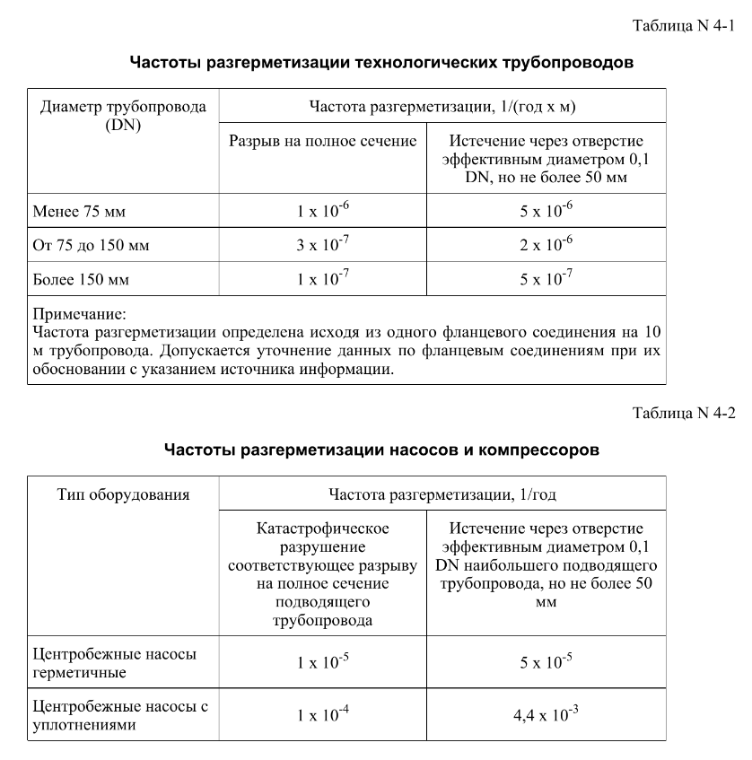
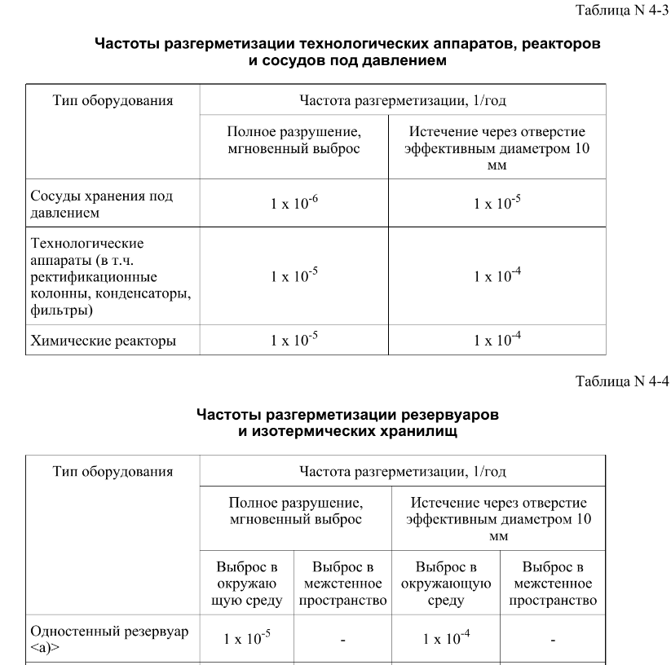
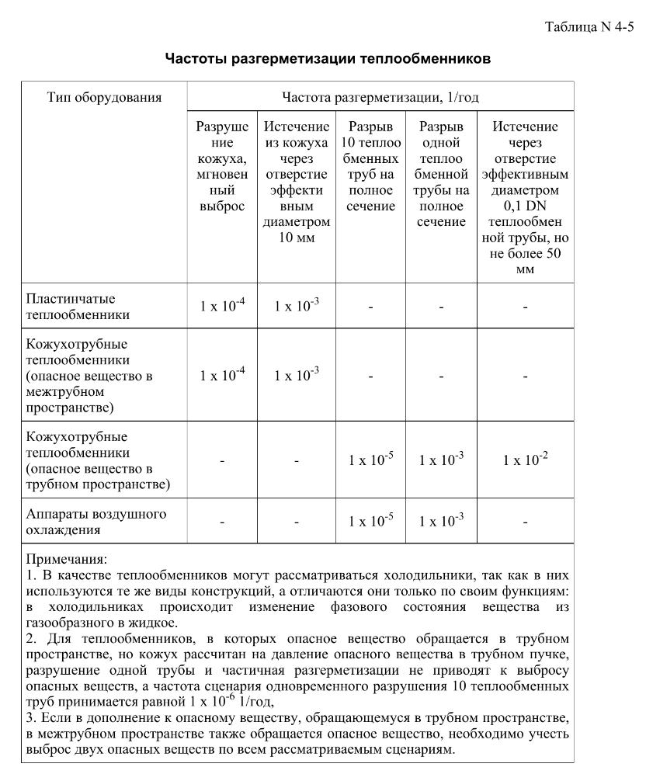
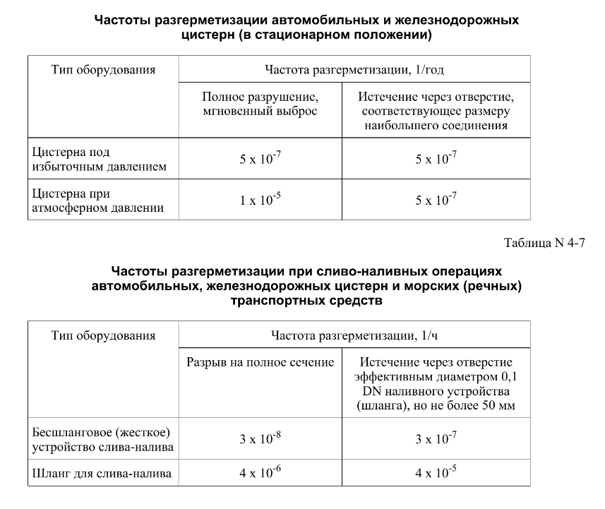

дБR, ppm

при горении 1 тонны нефти
№, п/п | Загрязняющее вещество | Норматив платы, руб./т (Hi) | Коэффициент особой охраны. (Кохр) | Коэффициент Кин | Масса выброса, т | Сумма ущерба, руб.
1 | Оксид углерода (СО)* | 5000 | 1.08 | 0.10042 | 0.798 | 432.7
2 | Оксиды азота (NОx)* | 64289 | 1.08 | 0.10042 | 0.066 | 460.2
3 | Оксиды серы (SO2)** | 10723 | 1.08 | 0.10042 | 0.26 | 302.4
4 | Сероводород (H2S)* | 50000 | 1.08 | 0.10042 | 0.001 | 5.4
5 | Сажа (С)** | 50000 | 1.08 | 0.10042 | 1.615 | 8757.6
6 | Синильная кислота (НСN)* | 50000 | 1.08 | 0.10042 | 0.01 | 54.2
8 | Формальдегид (HCHO)* | 50000 | 1.08 | 0.10042 | 0.01 | 54.2
9 | Органич. к-ты (на СН3СООН)* | 93.5 | 1.08 | 0.10042 | 0.14 | 1.4
 |  |  |  | Итого с 1 т нефти |  | 10068.2

№, п/п | Загрязняющее вещество | Норматив платы, руб./т (Hi) | Коэффициент особой охраны. (Кохр) | Коэффициент Кин | Масса выброса, т | Сумма ущерба, руб. |  |  |  | при расчете ущерба от загрязнения почвы при расчете ущерба принимались следующие коэффициенты СЗ =1,5 (степень загрязнения), Kr = 1 (показатель в зависимости от глубины загрязнения), Кисх=1,6 (показатель в зависимости от кат.земель и целевого назначения), Тх = 500 руб/м2 (расценка для исчисления размера вреда). Итого за 1 м2: 1200 руб.
1 | Углеводороды С1-С5 | 12292 | 1.08 | 0.10042 | 1 | 1333.1



 |  |  |  |  |  |  | Риск индивидуальный, 1/год | Риск, дБR | Риск, ppm
 |  |  |  |  |  |  | 0.0195 | 20 | 19500

